Odzież i dodatki
UMOWA WARTOŚCIOWA

 Legenda:

materiały promocyjne zaznaczone na zielono są ze specjalnym znakowaniem/grafiką przekazaną wykonawcy, możliwe znakowanie full color

kontakt do wykonawcy: Jakub Zalewski – tel. kom. +48 532-139-222., e-mail: zamowieniapubliczne@bluzlo.pl

Odzież i dodatki
L.p | Nazwa produktu | znakowanie | Wariant logo | Dostępne kolory | Numer materiału | Opis | Produkt wzorcowy | cena netto/szt.
1 | Logo Koszulka damska | nadruk sitodruk +termotransfer | oficjalne logo UJ/ herb UJ | Dowolny dostępny kolor z katalogu | 10005073 | Koszulka gramatura: 190 g/m², skład: 100% bawełna, ring spun, wąskie, prążkowane wykończenie dekoltu, podwójne szwy na dole oraz na zakończeniu rękawów, boczne szwy. Rozmiary: S-2XL. Metka ze składem. Wymiary logo UJ do uzgodnienia z wykonawcą. Pakowane pojedynczo w foliowy woreczek z naklejką z rozmiarem. Minimalna ilość zamówienia to 5 szt. z rozmiaru. |  | 22.00 zł
2 | Logo Koszulka damska-dod.znak. | nadruk sitodruk +termotransfer | oficjalne logo UJ/ herb UJ + znakowanie jednostki/grafika przekazana wykonawcy | Dowolny dostępny kolor z katalogu | 10005074 | Koszulka gramatura: 190 g/m², skład: 100% bawełna, ring spun, wąskie, prążkowane wykończenie dekoltu, podwójne szwy na dole oraz na zakończeniu rękawów, boczne szwy. Rozmiary: S-2XL. Metka ze składem. Znakowanie full colour - pełną paletą barw. Znakowanie z przodu koszulki, na rękawie oraz na plecach. Wymiary logo UJ oraz znakowania do uzgodnienia z wykonawcą. Pakowane pojedynczo w foliowy woreczek z naklejką z rozmiarem. Minimalna ilość zamówienia to 5 szt. z rozmiaru. | 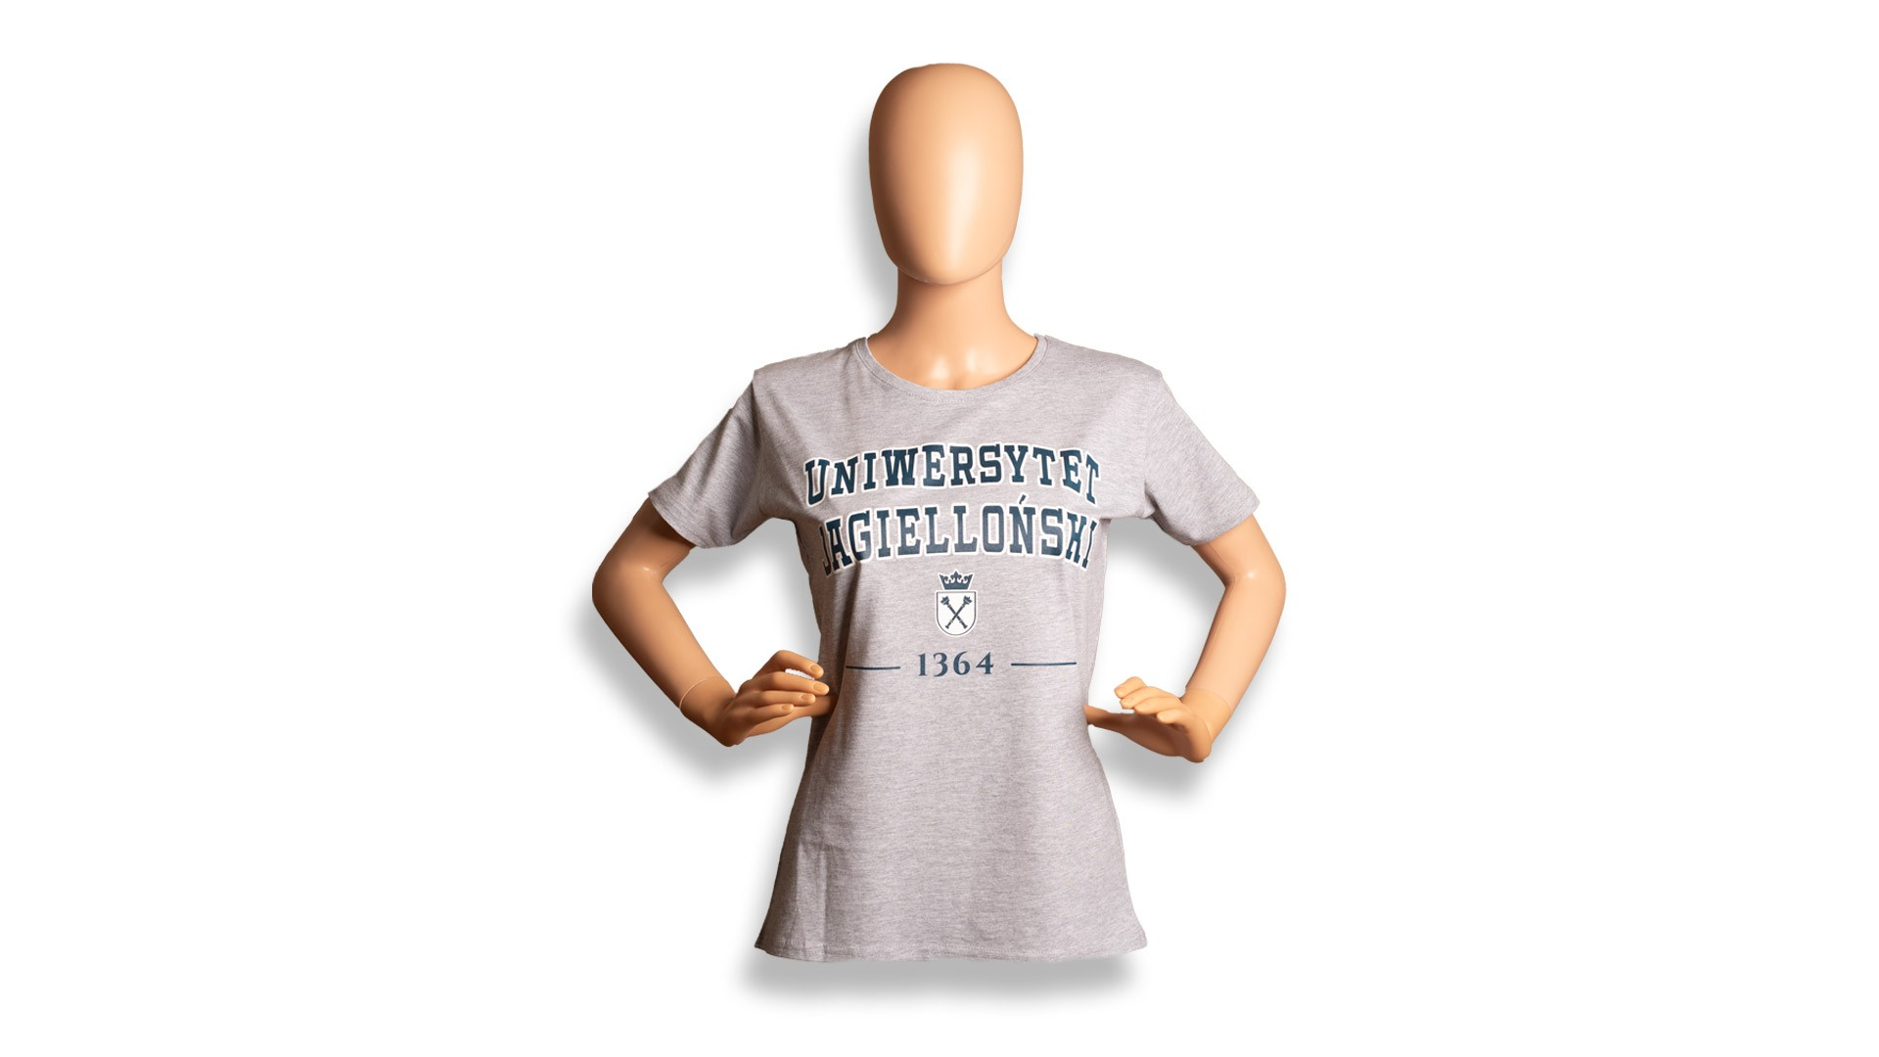 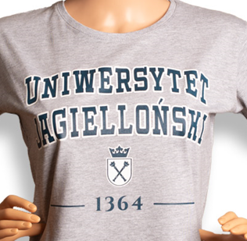 | 35.00 zł
3 | Logo Koszulka męska | nadruk sitodruk +termotransfer | oficjalne logo UJ/ herb UJ | Dowolny dostępny kolor z katalogu | 10005075 | Koszulka gramatura: 190 g/m², skład: 100% bawełna, ring spun, wąskie, prążkowane wykończenie dekoltu, podwójne szwy na dole oraz na zakończeniu rękawów, boczne szwy. Rozmiary: S-2XL. Metka ze składem. Wymiary logo UJ do uzgodnienia z wykonawcą. Pakowane pojedynczo w foliowy woreczek z naklejką z rozmiarem. Minimalna ilość zamówienia to 5 szt. z rozmiaru. |  | 22.00 zł
4 | Logo Koszulka męska- dod.znak. | nadruk sitodruk +termotransfer | oficjalne logo UJ/ herb UJ + znakowanie jednostki/grafika przekazana wykonawcy | Dowolny dostępny kolor z katalogu | 10005076 | Koszulka gramatura: 190 g/m², skład: 100% bawełna, ring spun, wąskie, prążkowane wykończenie dekoltu, podwójne szwy na dole oraz na zakończeniu rękawów, boczne szwy. Rozmiary: S-2XL. Metka ze składem. Znakowanie full colour - pełną paletą barw. Znakowanie z przodu koszulki, na rękawie oraz na plecach. Wymiary logo UJ oraz znakowania do uzgodnienia z wykonawcą. Pakowane pojedynczo w foliowy woreczek z naklejką z rozmiarem.Minimalna ilość zamówienia to 5 szt. z rozmiaru. | 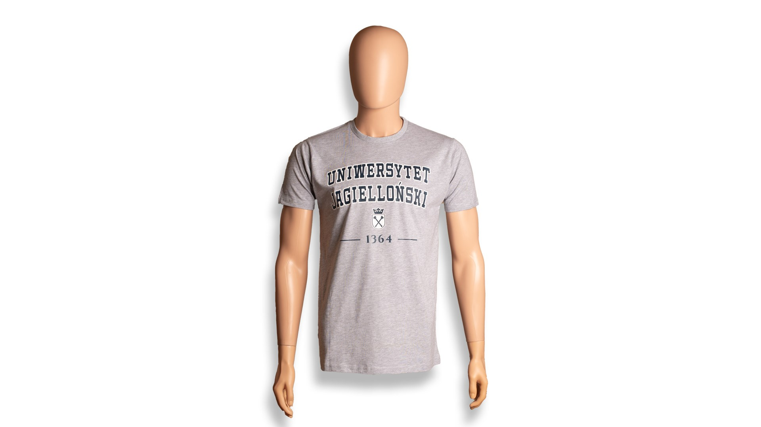 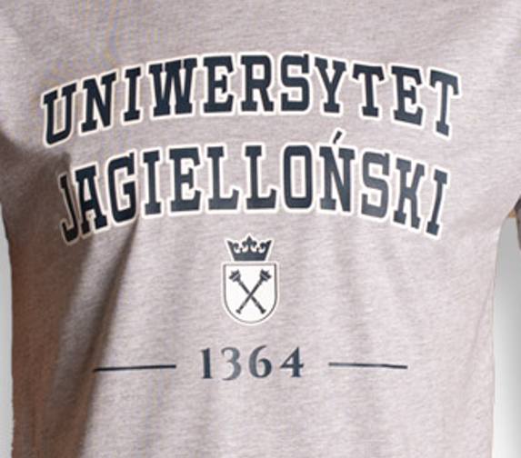 | 35.00 zł
5 | Logo Koszulka damska Oversized-dod.znak. | sitodruk, TDT, TR,TT,E | oficjalne logo UJ/ herb UJ + znakowanie jednostki/grafika przekazana wykonawcy | Dowolny dostępny kolor z katalogu | 10006148 | Koszulka ekologiczna, Jersey 180, 100% czesana bawełna organiczna- w konwersji. Rozmiary od XS-2XL. Metka ze składem. Wymiary logo UJ do uzgodnienia z wykonawcą. Pakowane pojedynczo w foliowy woreczek z naklejką z rozmiarem. Minimalna ilość zamówienia to 5 szt. z rozmiaru. |  | 52.00 zł
6 | Logo Koszulka męska Oversized-dod.znak. | sitodruk, TDT, TR,TT,E | oficjalne logo UJ/ herb UJ + znakowanie jednostki/grafika przekazana wykonawcy | Dowolny dostępny kolor z katalogu | 10006149 | Koszulka ekologiczna, Jersey 180, 100% czesana bawełna organiczna- w konwersji. Rozmiary od XS-2XL. Metka ze składem. Wymiary logo UJ do uzgodnienia z wykonawcą. Pakowane pojedynczo w foliowy woreczek z naklejką z rozmiarem. Minimalna ilość zamówienia to 5 szt. z rozmiaru. |  | 52.00 zł
7 | Logo Koszulka polo- dod. znak. | nadruk sitodruk +termotransfer | oficjalne logo UJ/ herb UJ + znakowanie jednostki/grafika przekazana wykonawcy | Dowolny dostępny kolor z katalogu | 10005090 | Koszulka polo z tkaniny piqué. Materiał: 100% bawełny, pique polo, 200 g/m². Prążkowany kołnierzyk i mankiety z lamówką. Taśma wzmacniająca na karku. Panel z 3 guzikami w pasującym kolorze. Szwy boczne z rozcięciem. Odrywana metka. Rozmiary: S-2XL. Wymiary logo UJ oraz znakowania do uzgodnienia z wykonawcą. Pakowane pojedynczo w foliowy woreczek z naklejką z rozmiarem. Minimalna ilość zamówienia to 5 szt z rozmiaru. | 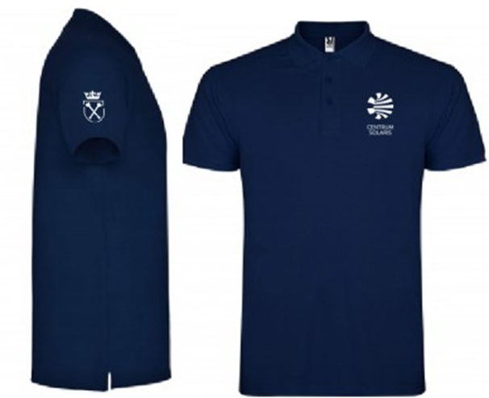 | 38.00 zł
8 | Logo Koszulka sportowa - dod. znak. | sitodruk/nadruk | oficjalne logo UJ/ herb UJ + znakowanie jednostki/grafika przekazana wykonawcy | Dowolny dostępny kolor z katalogu | 10006230 | Sportowa koszulka, trwała kolorystycznie tkanina i elastyczny krój. Taśma wzmacniająca na karku. Skład 160 g/m², 95% poliester (materiał COOLdry), 5% elastan, miękki i lekki, materiał, oddychający, szybkoschnący i odprowadzający wilgoć, płaskie szwy, odblaskowe elementy. Rozmiary od S do 3XL. Znakowanie full colour - pełną paletą barw. Znakowanie z przodu koszulki, na rękawie oraz na plecach. Wymiary logo UJ oraz znakowania do uzgodnienia z wykonawcą. Pakowane pojedynczo w foliowy woreczek z naklejką z rozmiarem. Minimalna ilość zamówienia to 5 szt z rozmiaru. | 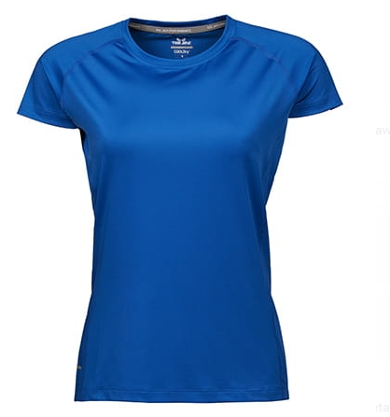 | 71.00 zł
9 | Logo Koszulka sportowa Long Sleeve - dod. znak | sitodruk/nadruk | oficjalne logo UJ/ herb UJ + znakowanie jednostki/grafika przekazana wykonawcy | Dowolny dostępny kolor z katalogu | 10006231 | Long sleeve CoolDry z długim rękawem, trwała kolorystycznie tkanina i elastyczny krój. Skład 160 g/m², 95% poliester (materiał COOLdry), 5% elastan, miękki i lekki, materiał, oddychający, szybkoschnący i odprowadzający wilgoć, płaskie szwy, odblaskowe elementy. Rozmiary od S do 3XL. Znakowanie full colour - pełną paletą barw. Znakowanie z przodu koszulki, na rękawie oraz na plecach. Wymiary logo UJ oraz znakowania do uzgodnienia z wykonawcą. Pakowane pojedynczo w foliowy woreczek z naklejką z rozmiarem. Minimalna ilość zamówienia to 5 szt z rozmiaru. | 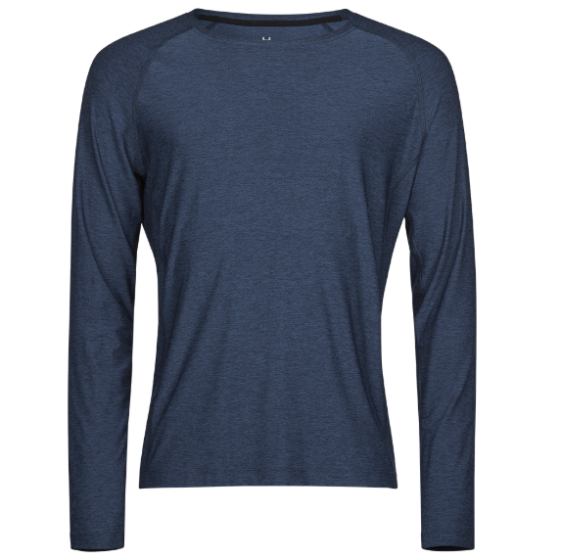 | 87.00 zł
10 | Logo Koszulka Baseball | haft/nadruk | oficjalne logo UJ/ herb UJ | Dowolny kolor dostępny z katalogu | 10006232 | Koszulka z kolorowymi rękawami, okrągły dekolt ze ściągaczem z dzianiny prążkowanej z domieszką Lycry, tkanina o drobnym splocie, 100% bawełna, gramatura: 165 g/m², bez szwów bocznych. Rozmiary od S do 3XL. Wymiary logo UJ do uzgodnienia z wykonawcą. Pakowane pojedynczo w foliowy woreczek z naklejką z rozmiarem. Minimalna ilość zamówienia to 5 szt. z rozmiaru. | 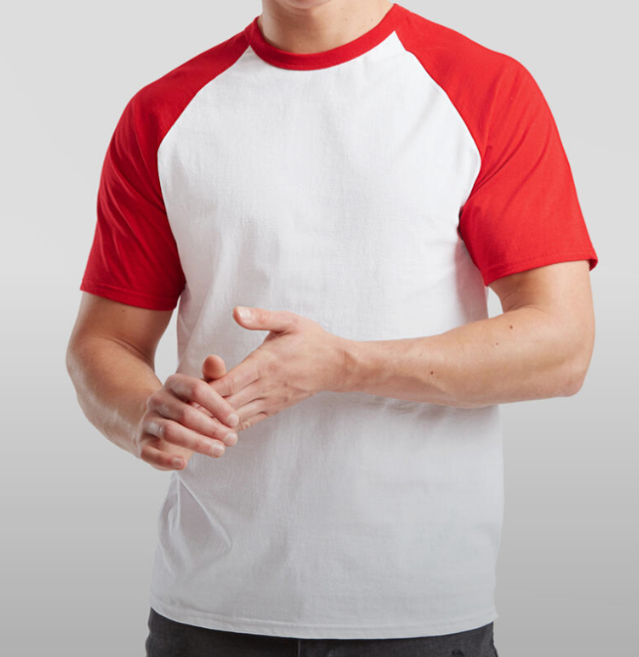 | 31.00 zł
11 | Logo Koszulka Long Sleeve Baseball | haft/nadruk | oficjalne logo UJ/ herb UJ | Dowolny kolor dostępny z katalogu | 10006233 | Koszulka z kolorowymi rękawami Long Sleeve, okrągły dekolt ze ściągaczem z dzianiny prążkowanej z domieszką Lycry, tkanina o drobnym splocie, 100% bawełna, gramatura: 165 g/m², bez szwów bocznych. Rozmiary od S do 3XL. Wymiary logo UJ do uzgodnienia z wykonawcą. Pakowane pojedynczo w foliowy woreczek z naklejką z rozmiarem. Minimalna ilość zamówienia to 5 szt. z rozmiaru. | 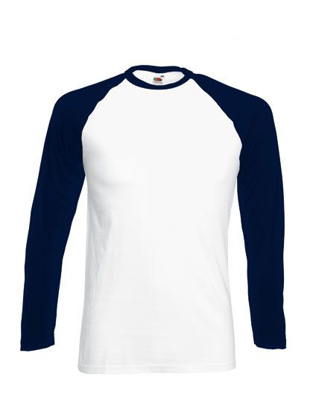 | 33.00 zł
12 | Logo Bluza Influence | haft | oficjalne logo UJ/ herb UJ | Dowolny dostępny kolor z katalogu | 10006234 | Bluza wykonana z 80% bawełna (Better Cotton), 20% poliester z recyklingu - certyfikat RCS, 350 g/m², boczne szwy, wytrzymały oraz miękki w dotyku materiał, opuszczone ramiona oraz luźny krój, ściągacz wokół szyi oraz u dołu, oversize'owy krój, wysokiej jakości mankiety i dół ze ściągaczem 1x1. Rozmiary: S-2XL. Wymiary logo UJ do uzgodnienia z wykonawcą. Pakowane pojedynczo w foliowy woreczek z naklejką z rozmiarem. Minimalna ilość zamówienia to 5 szt z rozmiaru. | 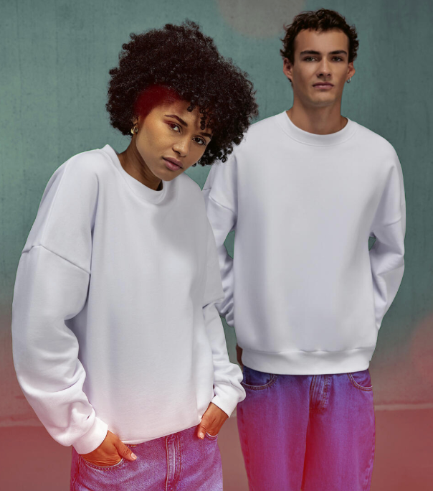 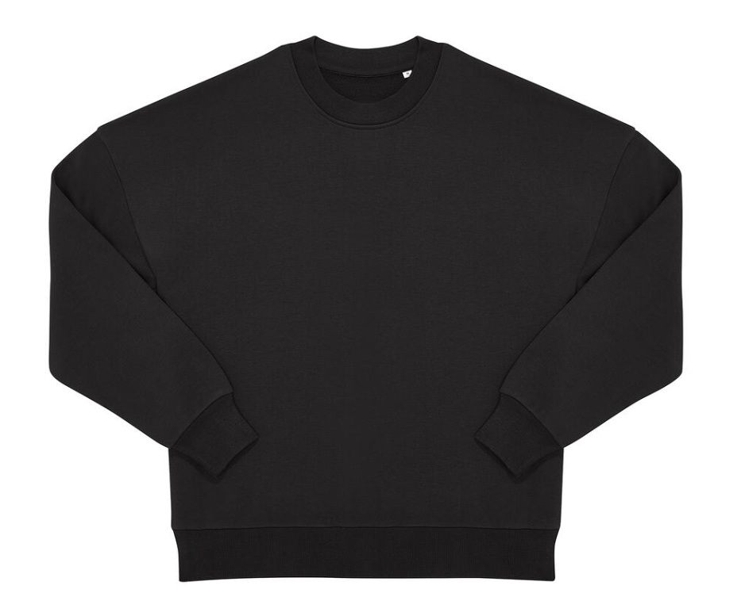 | 80.00 zł
13 | Logo Bluza Influence-dod.znak. | haft | oficjalne logo UJ/ herb UJ + znakowanie jednostki/grafika przekazana wykonawcy | Dowolny dostępny kolor z katalogu | 10006235 | Bluza wykonana z 80% bawełna (Better Cotton), 20% poliester z recyklingu - certyfikat RCS, 350 g/m², boczne szwy, wytrzymały oraz miękki w dotyku materiał, opuszczone ramiona oraz luźny krój, ściągacz wokół szyi oraz u dołu, oversize'owy krój, wysokiej jakości mankiety i dół ze ściągaczem 1x1. Rozmiary: S-2XL. Wymiary logo UJ oraz znakowania do uzgodnienia z wykonawcą. Pakowane pojedynczo w foliowy woreczek z naklejką z rozmiarem. Minimalna ilość zamówienia to 5 szt z rozmiaru. |  | 102.00 zł
14 | Logo Bluza z krótkim zamkiem | haft/nadruk | oficjalne logo UJ/ herb UJ | Dowolny dostępny kolor z katalogu | 10006236 | Bluza, gramatura: 280 g/m², skład: 70% bawełna ring-spun, 30% poliester, rękawy raglanowe, kołnierz ze stójką, metalowy krótki zamek, podwójny szew wzdłuż wykroju szyi oraz przy wszyciu rękawów, ściągacze z dodatkiem elastanu przy mankietach i u dołu bluzy, boczne szwy. Rozmiary: S-2XL. Wymiary logo UJ do uzgodnienia z wykonawcą. Pakowane pojedynczo w foliowy woreczek z naklejką z rozmiarem. Minimalna ilość zamówienia to 5 szt z rozmiaru. | 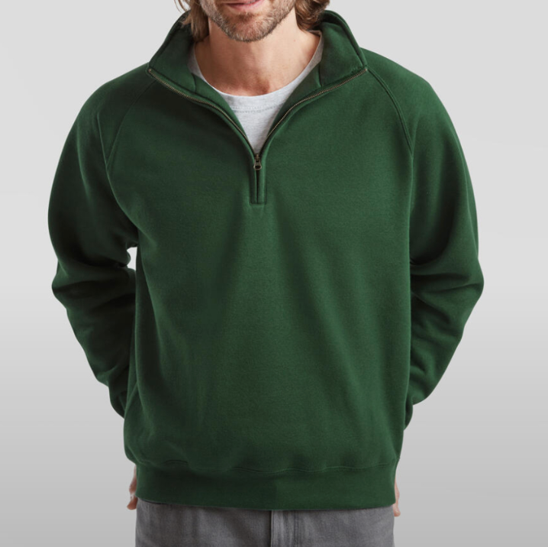 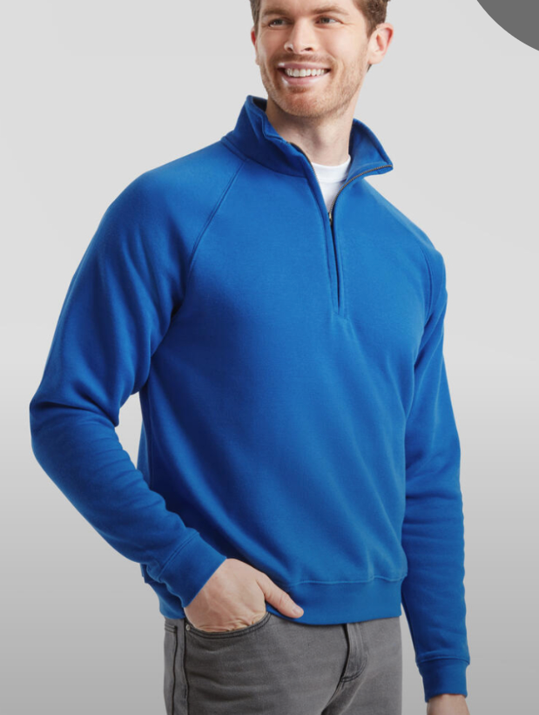 | 72.00 zł
15 | Logo Bluza z krótkim zamkiem-dod.znak. | haft/nadruk | oficjalne logo UJ/ herb UJ + znakowanie jednostki/grafika przekazana wykonawcy | Dowolny dostępny kolor z katalogu | 10006237 | Bluza, gramatura: 280 g/m², skład: 70% bawełna ring-spun, 30% poliester, rękawy raglanowe, kołnierz ze stójką, metalowy krótki zamek, podwójny szew wzdłuż wykroju szyi oraz przy wszyciu rękawów, ściągacze z dodatkiem elastanu przy mankietach i u dołu bluzy, boczne szwy. Rozmiary: S-2XL. Wymiary logo UJ oraz znakowania do uzgodnienia z wykonawcą. Pakowane pojedynczo w foliowy woreczek z naklejką z rozmiarem. Minimalna ilość zamówienia to 5 szt z rozmiaru. |  | 96.00 zł
16 | Logo Bluza z kapturem na zamek | haft/nadruk | oficjalne logo UJ/ herb UJ | Dowolny dostępny kolor z katalogu | 10006238 | Rozpinana bluza z kapturem, fason unisex, skład: 50% bawełna / 50% poliester, miękka w dotyku, od wewnątrz szczotkowana, neutralna metka rozmiarowa, dół bluzy i mankiety wykończone ściągaczem (1×1), z domieszką elastanu, podwójne szwy na wycięciu rękawów, kieszeń kangurka, dekatyzowana bawełna ringspun, single jersey, spiralny zamek błyskawiczny w dopasowanym kolorze, prosty fason, rękawy wszywane, szwy boczne, wewnątrz materiał czesany. Rozmiary od XS do 2XL. Wymiary logo UJ do uzgodnienia z wykonawcą. Pakowane pojedynczo w foliowy woreczek z naklejką z rozmiarem. Minimalna ilość zamówienia to 5 szt z rozmiaru. | 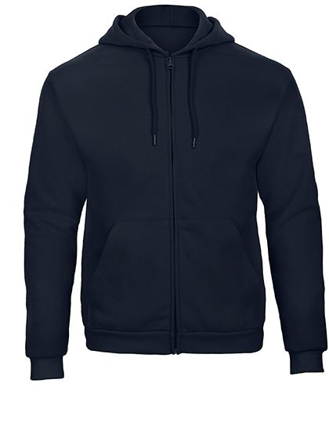 | 69.00 zł
17 | Logo Bluza z kapturem na zamek-dod.znak. | haft/nadruk | oficjalne logo UJ/ herb UJ + znakowanie jednostki/grafika przekazana wykonawcy | Dowolny dostępny kolor z katalogu | 10006239 | Rozpinana bluza z kapturem, fason unisex, skład: 50% bawełna / 50% poliester, miękka w dotyku, od wewnątrz szczotkowana, neutralna metka rozmiarowa, dół bluzy i mankiety wykończone ściągaczem (1×1), z domieszką elastanu, podwójne szwy na wycięciu rękawów, kieszeń kangurka, dekatyzowana bawełna ringspun, single jersey, spiralny zamek błyskawiczny w dopasowanym kolorze, prosty fason, rękawy wszywane, szwy boczne, wewnątrz materiał czesany. Rozmiary od XS do 2XL. Wymiary logo UJ oraz znakowania do uzgodnienia z wykonawcą. Pakowane pojedynczo w foliowy woreczek z naklejką z rozmiarem. Minimalna ilość zamówienia to 5 szt z rozmiaru. |  | 91.00 zł
18 | Logo Bluza Authentic | haft/nadruk | oficjalne logo UJ/ herb UJ | Dowolny dostępny kolor z katalogu | 1004283 | Bluza rozpinana wykonana w 80% z bawełny ringspun i 20% z poliestru. Gramatura 280g, kryty zamek na całej długości, taśma wzmacniająca na karku, wzór w jodełkę. Kołnierz typu cadet z tego samego materiału. Bluza posiada również kryte szwy w wykroju ramion, na mankietach rękawów oraz u dołu bluzy. Bluza posiada metalowy zamek na całej długości. Rozmiary od XS do 3XL. Wymiary logo UJ do uzgodnienia z wykonawcą. Pakowane pojedynczo w foliowy woreczek z naklejką z rozmiarem. Minimalna ilość zamówienia to 5 szt z rozmiaru. | 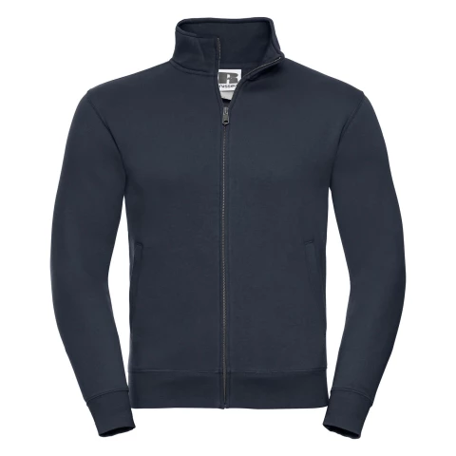 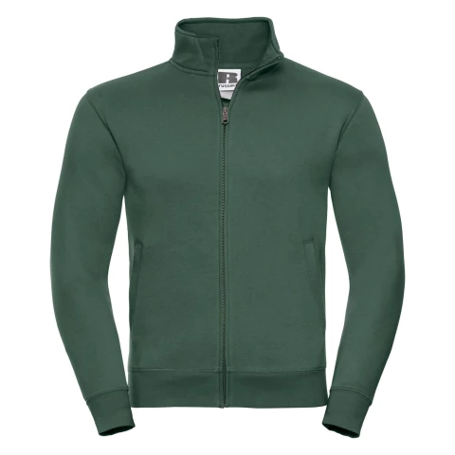 | 94.00 zł
19 | Logo Bluza Authentic - dod. znak | haft/nadruk | oficjalne logo UJ/ herb UJ + znakowanie jednostki/grafika przekazana wykonawcy | Dowolny dostępny kolor z katalogu | 1004282 | Bluza rozpinana wykonana w 80% z bawełny ringspun i 20% z poliestru. Gramatura 280g, kryty zamek na całej długości, taśma wzmacniająca na karku, wzór w jodełkę. Kołnierz typu cadet z tego samego materiału. Bluza posiada również kryte szwy w wykroju ramion, na mankietach rękawów oraz u dołu bluzy. Bluza posiada metalowy zamek na całej długości. Rozmiary od XS do 3XL. Wymiary logo UJ oraz znakowania do uzgodnienia z wykonawcą. Pakowane pojedynczo w foliowy woreczek z naklejką z rozmiarem. Minimalna ilość zamówienia to 5 szt z rozmiaru. |  | 116.00 zł
20 | Logo Polar | haft | oficjalne logo UJ/ herb UJ | Dowolny dostępny kolor z katalogu | 10005096 | Polar męski, materiał: 170 g/m², 100% poliester, mikropolar antypilling, rękawy raglanowe, zamek na całej długości, plisa przeciwwiatrowa, dwie kieszenie zapinane na zamek, dopasowany krój. Rozmiary od S do 3XL. Wymiary logo UJ do uzgodnienia z wykonawcą. Pakowane pojedynczo w foliowy woreczek z naklejką z rozmiarem. Minimalna ilość zamówienia to 5 szt z rozmiaru. | 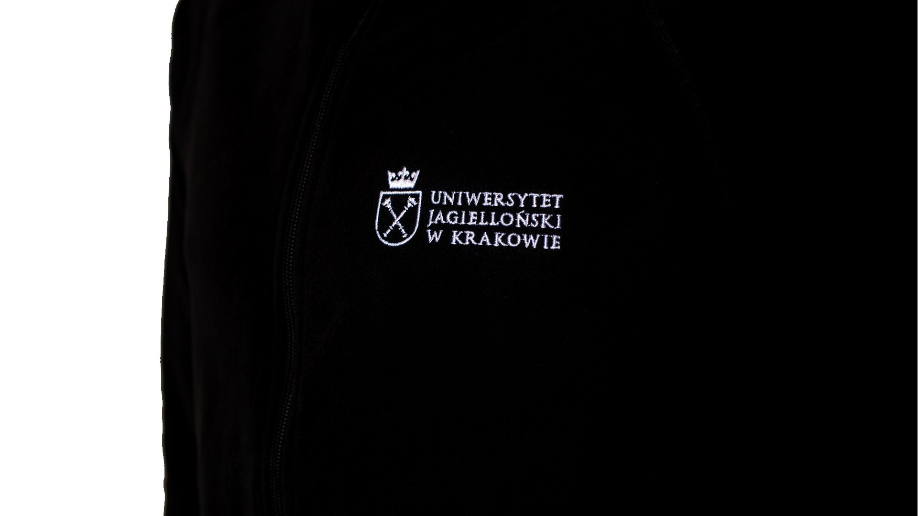 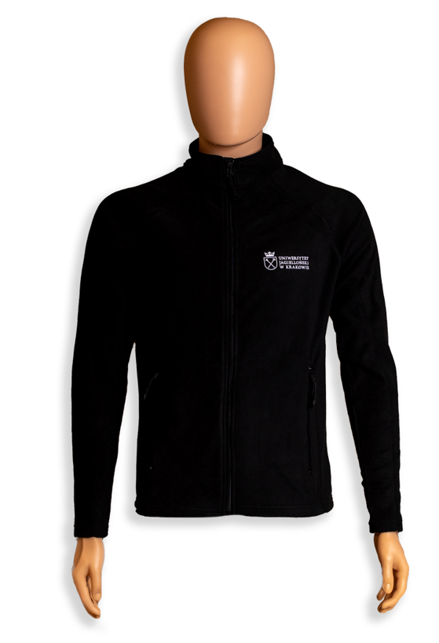 | 102.00 zł
21 | Logo Polar- dod.znak. | haft | oficjalne logo UJ/ herb UJ + znakowanie jednostki/grafika przekazana wykonawcy | Dowolny dostępny kolor z katalogu | 10005095 | Polar męski, materiał: 170 g/m², 100% poliester, mikropolar antypilling, rękawy raglanowe, zamek na całej długości, plisa przeciwwiatrowa, dwie kieszenie zapinane na zamek, dopasowany krój. Rozmiary od S do 3XL. Wymiary logo UJ oraz znakowania do uzgodnienia z wykonawcą. Pakowane pojedynczo w foliowy woreczek z naklejką z rozmiarem. Minimalna ilość zamówienia to 5 szt z rozmiaru. |  | 126.00 zł
22 | Logo Szalik Classic Woven | haft/wszywka | oficjalne logo UJ/ herb UJ | Dowolny kolor dostępny z katalogu | 10005097 | Miękki szalik 100% akryl. Wymiary: 186 x 47 cm. Fason unisex, brzegi zakończone frędzlami, samoprzylepna odczepiana metka TearAway. Pakowany pojedynczo w foliowy woreczek. Wymiary znakowania do uzgodnienia z wykonawcą. Kolor wszywki/haftu do ustalenia z wykonawcą. Minimalna ilość zamówienia 5 szt. | 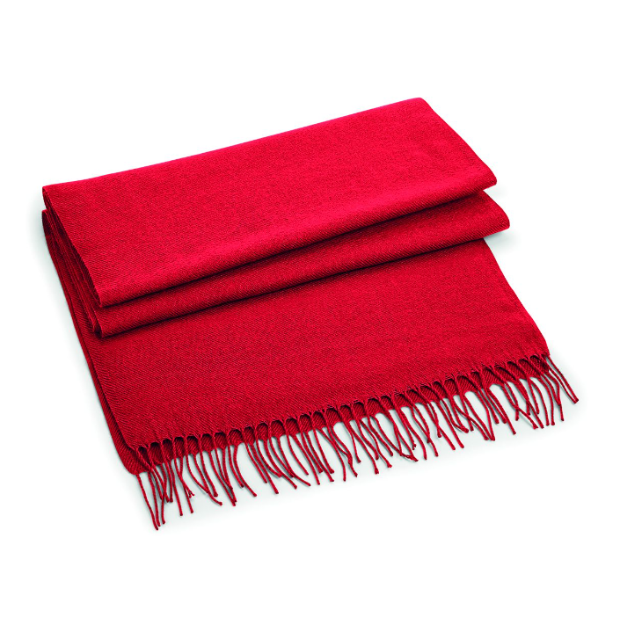 | 27.00 zł
23 | Logo Szalik Varsity | haft/wszywka | oficjalne logo UJ/ herb UJ | Dowolny kolor dostępny z katalogu | 10006240 | Szal z frędzlami 100% poliakryl. Wymiary: 140 x 20 cm. Pakowany pojedynczo w foliowy woreczek. Wymiary znakowania do uzgodnienia z wykonawcą. Kolor wszywki/haftu do uzgodnienia z wykonawcą. Minimalna ilość zamówienia 5 szt. | 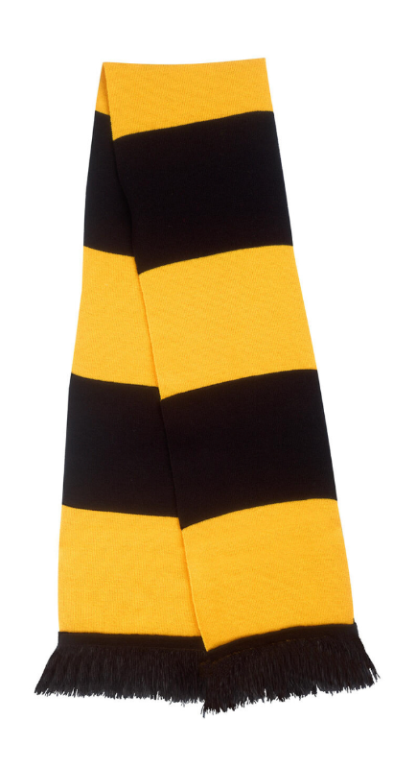 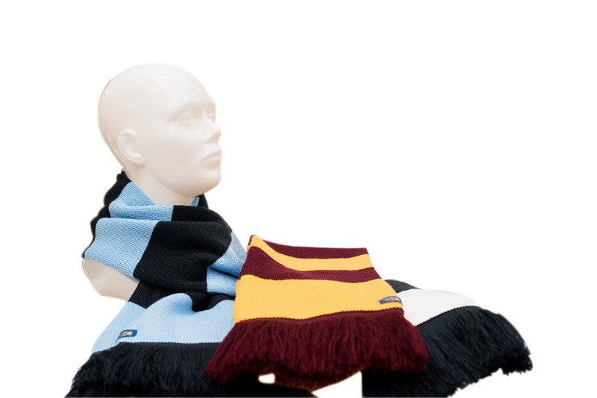 | 22.00 zł
24 | Logo Szalik trykotowy | haft | oficjalne logo UJ/ herb UJ | Dowolny kolor dostępny z katalogu | 10006241 | Szalik 100% poliakryl (Soft-Touch), styl klasyczny, dwuwarstwowa dzianina, ozdobne wykończenia. Samopoprzylepna odczepiana metka TearAway. Pakowany pojedynczo w foliowy woreczek. Wymiary logo UJ do uzgodnienia z wykonawcą. Kolor haftu do uzgodnienia z wykonawcą. Minimalna ilość zamówienia 5 szt. | 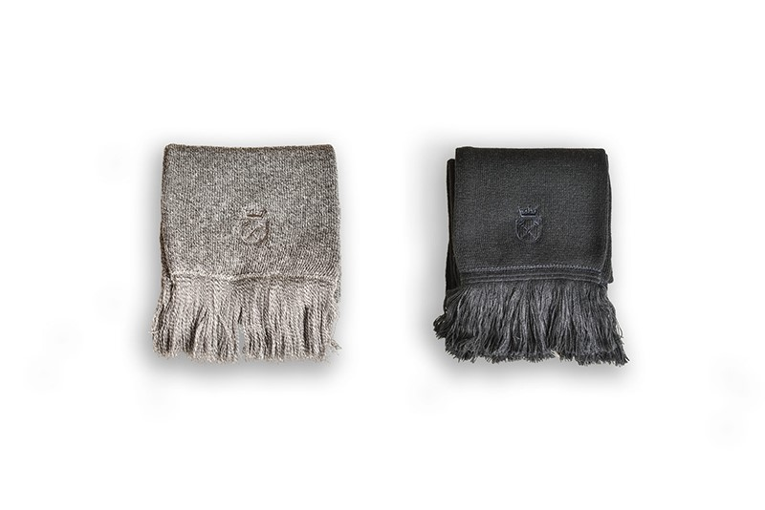 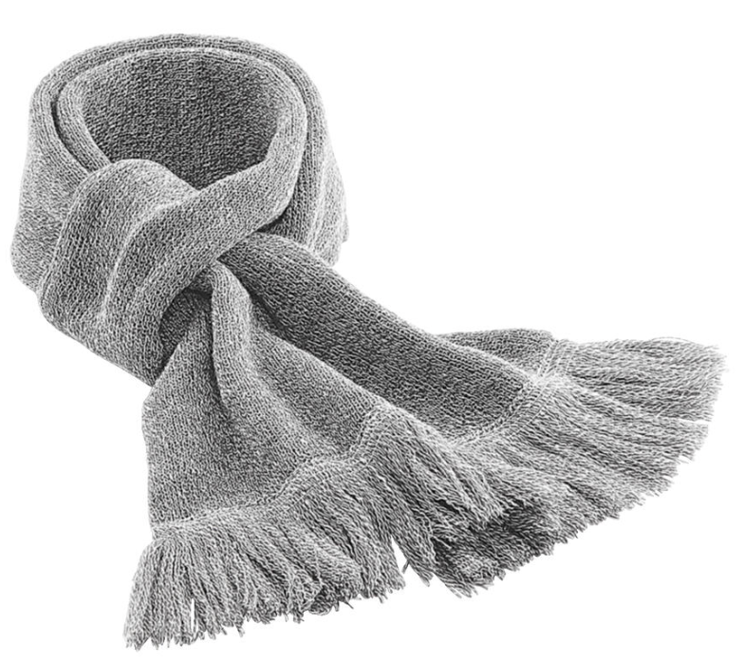 | 25.00 zł
25 | Szalik kibica | tkany | oficjalne logo UJ/ herb UJ | granatowo-złoty | 10004280 | Szaliki dwustronny, Wymiary ok. 148 x 18 cm + frędzle. Materiał: przędza akrylowa. Pakowane indywidualnie w foliowy woreczek. Projekt własny UJ. Minimalna ilość zamówienia 5 szt. | 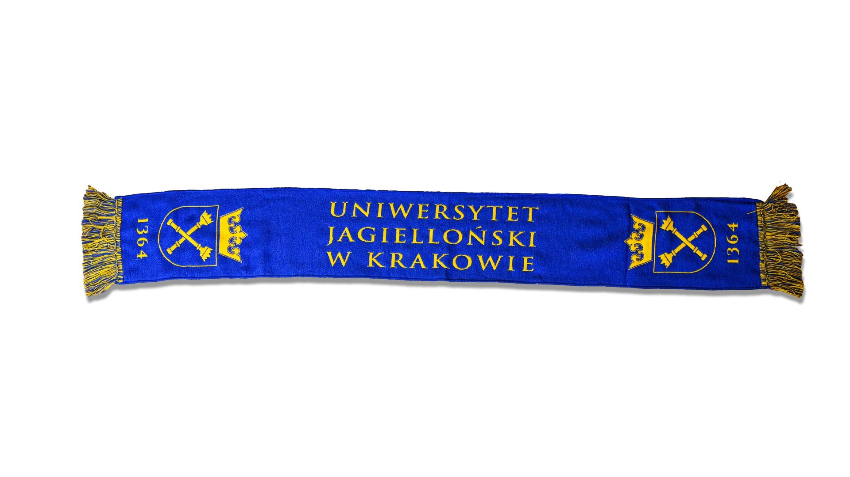 | 40.00 zł
26 | Logo Buff- dod. znak. | sublimacja | oficjalne logo UJ/ herb UJ + znakowanie jednostki/grafika przekazana wykonawcy | Dowolny dostępny kolor z katalogu | 10004281 | Buff wykonany z elastycznej dzianiny poliestrowej z wykończeniem antypillingowym. Krawędzie górna i dolna wycinane termicznie. Materiał: dzianina elastyczny poliester (100 %) 140 gsm. Rozmiar (tolerancja 1,5 cm długości): 50 cm x 23,5 cm. Projekt do uzgodnieia z wykonawcą. Pakowany pojedynczo w celofanowy woreczek. Minimalna ilość zamówienia 10 szt. | 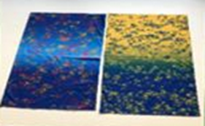 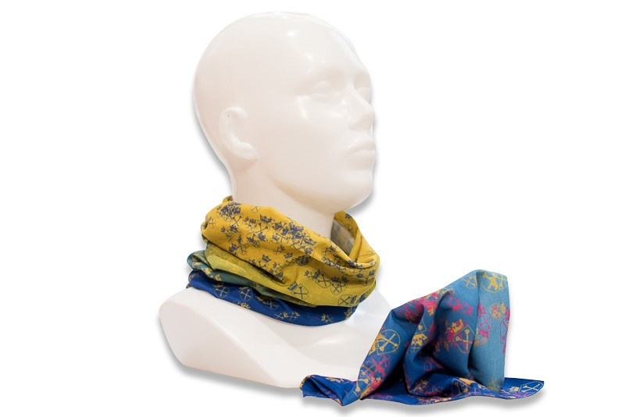 | 17.00 zł
27 | Logo Komin wielofunkcyjny polarowy | haft/wszywka | oficjalne logo UJ/ herb UJ | Dowolny kolor dostępny z katalogu | 10006242 | Komin wykonany z 100% poliester (polar), Anti-Pilling Suprafleece™, lekki i ciepły materiał, elastyczny sznurek z regulacją. Zastosowanie: czapka lub komin. Wymiary logo UJ do uzgodnienia z wykonawcą. Pakowany pojedynczo w foliowy woreczek. Minimalna ilość zamówienia to 5 szt z rozmiaru. | 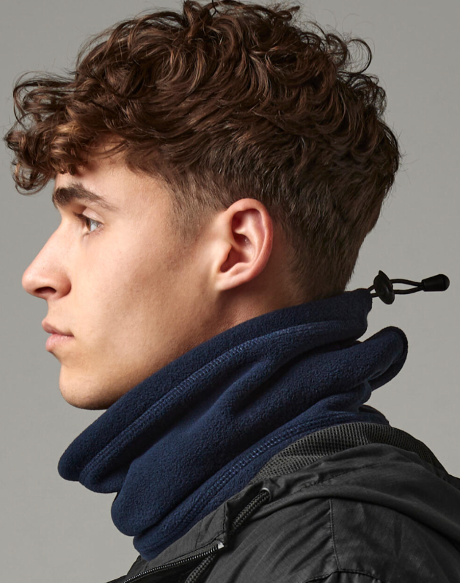 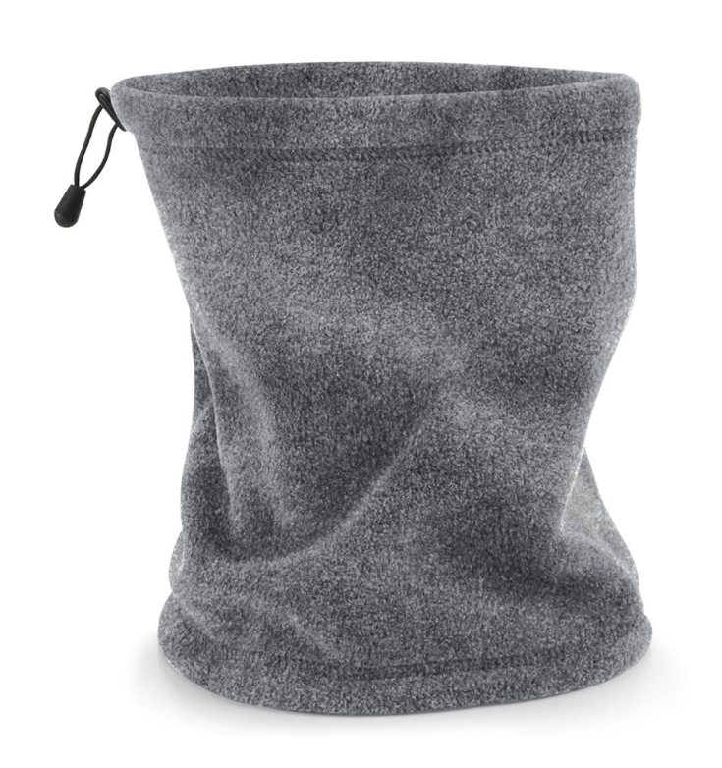 | 18.00 zł
28 | Logo Opaska sporotwa Tombo | haft/wszywka | oficjalne logo UJ/ herb UJ | Dowolny kolor dostępny z katalogu | 10006243 | Opaska sportowa na głowę, 100% poliester French Terry, dzianina, zwężający się kształt, elastyczna tkanina, obszycie DTM. Wymiary logo UJ do uzgodnienia z wykonawcą. Pakowana pojedynczo w foliowy woreczek. Minimalna ilość zamówienia to 5 szt z rozmiaru. | 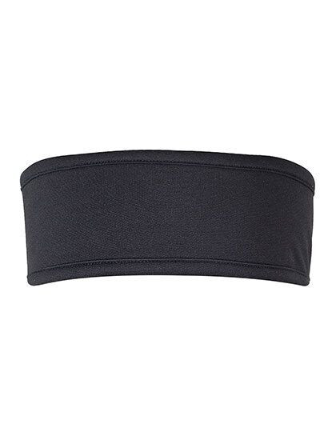 | 23.00 zł
29 | Logo Daszek sportowy | sitodruk/tampodruk | oficjalne logo UJ/ herb UJ + znakowanie jednostki/grafika przekazana wykonawcy | Dowolny dostępny kolor z katalogu | 10006244 | Daszek sportowy bawełniany o skośnym splocie, profilowany daszek, zapięcie regulowane metalową klamrą. Materiał: 100% bawełna. Wymiary logo UJ do uzgodnienia z wykonawcą. Pakowany pojedynczo w foliowy woreczek. Minimalna ilość zamówienia to 5 szt z rozmiaru. |  | 20.00 zł
30 | Logo Daszek sportowy - dod.znak | sitodruk/tampodruk | oficjalne logo UJ/ herb UJ + znakowanie jednostki/grafika przekazana wykonawcy | Dowolny dostępny kolor z katalogu | 10006245 | Daszek sportowy bawełniany o skośnym splocie, profilowany daszek, zapięcie regulowane metalową klamrą. Materiał: 100% bawełna. Wymiary logo UJ oraz znakowania do uzgodnienia z wykonawcą. Pakowany pojedynczo w foliowy woreczek. Minimalna ilość zamówienia to 5 szt z rozmiaru. | 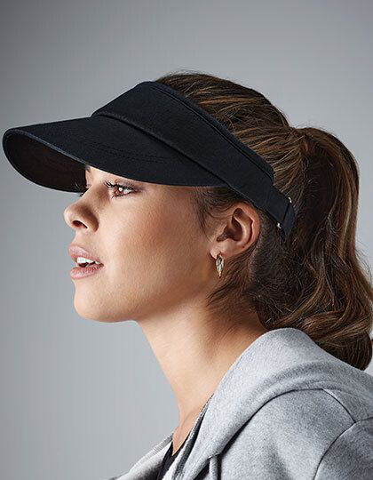 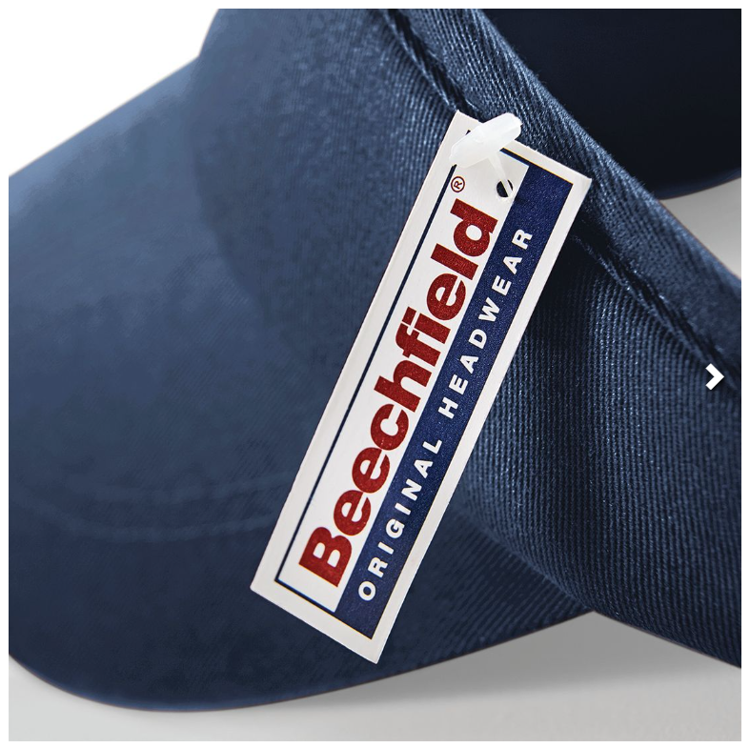 | 25.00 zł
31 | Logo Kapelusz | haft | oficjalne logo UJ/ herb UJ | Dowolny kolor dostępny z katalogu | 10005103 | Nieprzemakalny kapelusz ze stebnowaną podszewką z bawełny. 100% woskowanej bawełny o płóciennym splocie. Dostępny w dwóch rozmiarach- S/M i L/XL. Wymiary logo UJ do uzgodnienia z wykonawcą. Zapakowany pojedynczo w foliowy woreczek z naklejką z rozmiarem. Minimalna ilość zamówienia 5 szt. | 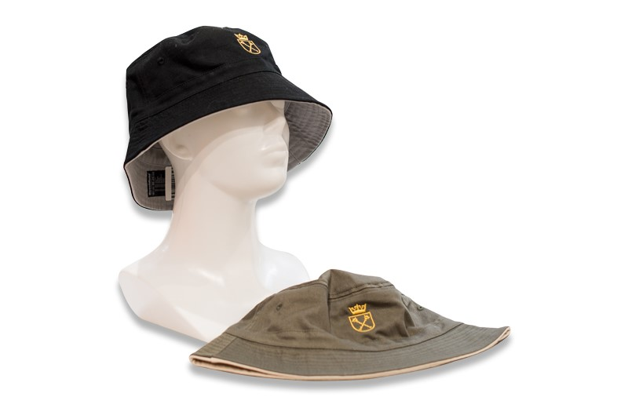 | 32.00 zł
32 | Logo Kaszkiet Old Style | haft | oficjalne logo UJ/ herb UJ | Dowolny kolor dostępny z katalogu | 10006246 | Kaszkiet, 61% poliester, 16% wiskoza, 13% poliakryl, 10% inne włókna, tkanina w jodełkę, w pełni pokryte, Stitched-down peak, etykieta TearAway ułatwia rebranding, unisex. Rozmiary S/M, L/XL. Wymiary logo UJ do uzgodnienia z wykonawcą. Zapakowany pojedynczo w foliowy woreczek z naklejką z rozmiarem. Minimalna ilość zamówienia 5 szt. | 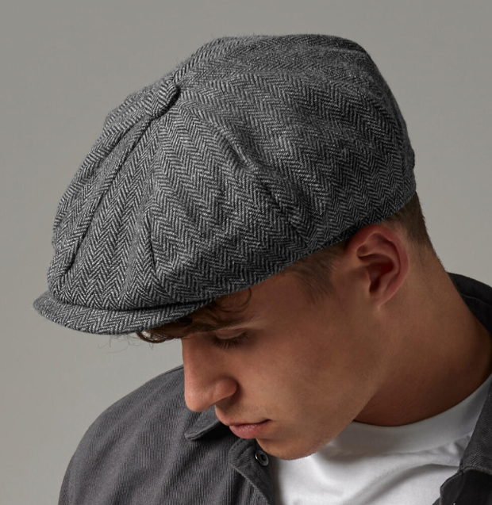 | 32.00 zł
33 | Logo Czapka z daszkiem Organic Cotton | haft/wszywka | oficjalne logo UJ/ herb UJ | Dowolny kolor dostępny z katalogu | 10006247 | Czapka z daszkiem posiadająca 6 paneli. Materiał: 100% bawełna organiczna. Rozmiar uniwersalny/ regulowany. Profilowany daszek, posiada pasek z tego samego materiału z klamrą. Wymiary logo UJ do uzgodnienia z wykonawcą. Zapakowana pojedynczo w foliowy woreczek. Minimalna ilość zamówienia 5 szt. | 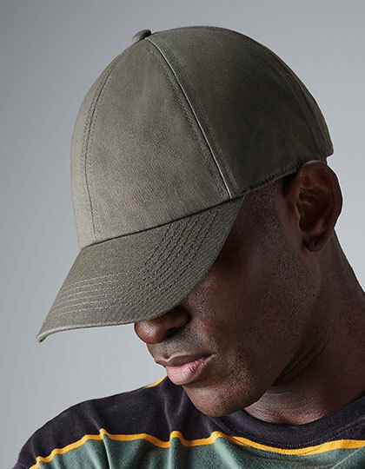 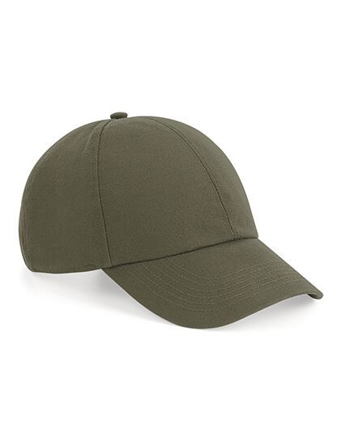 | 25.00 zł
34 | Logo Czapka z daszkiem Ultimate | haft/wszywka | oficjalne logo UJ/ herb UJ | Dowolny kolor dostępny z katalogu | 10006248 | Czapka z daszkiem posiadająca 5 panelii. Materiał: 100% bawełna drill. Rozmiar uniwersalny/ regulowany. Profilowany daszek, z tyłu posiada zapięcie na rzep Rip-Strip. Wymiary logo UJ do uzgodnienia z wykonawcą. Zapakowana pojedynczo w foliowy woreczek. Minimalna ilość zamówienia 5 szt. | 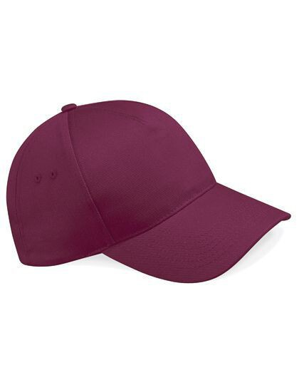 | 21.00 zł
35 | Logo Czapka z daszkiem sztruksowa | haft/wszywka | oficjalne logo UJ/ herb UJ | Dowolny kolor dostępny z katalogu | 10006249 | Czapka baseballowa z organicznego sztruksu EarthAware®, 100% sztruks z organicznej bawełny, opaska odprowadzająca pot, wykonana ze skośnej bawełny, 6-panelowa, średni profil, zaokrąglony daszek, styl klasyczny, usztywnione przednie panele, obszywane otwory wentylacyjne, pasek z głównego materiału z regulowaną sprzączką, odczepiana metka TearAway. Wymiary logo UJ do uzgodnienia z wykonawcą. Zapakowana pojedynczo w foliowy woreczek. Minimalna ilość zamówienia 5 szt. | 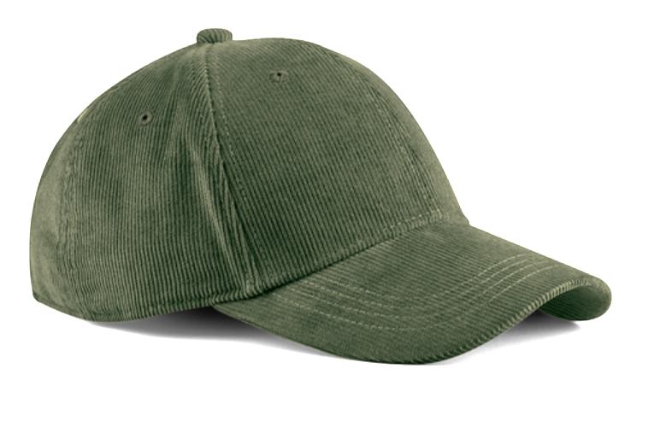 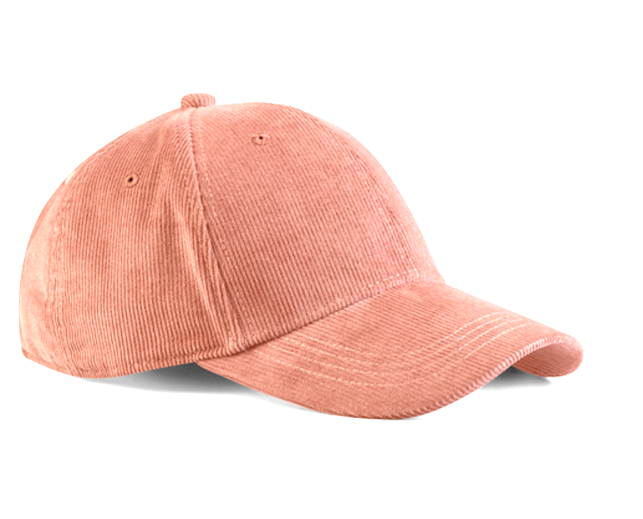 | 27.00 zł
36 | Logo Czapka z daszkiem THE CLASSIC | haft/nadruk | oficjalne logo UJ/ herb UJ | Dowolny kolor dostępny z katalogu | 10005092 | Czapka z daszkiem wykonana z grubej bawełny drapanej o gramaturze 270 g/m². Rozmiar uniwersalny/ regulowany. Czapka posiada 6 paneli usztywnianych. Profilowany daszek typu „sandwich", zapięcie na metalową klamrę, możliwość wyboru koloru wypełnień daszka. Haftowane logo/herb lub nadruk w dowolnym miejscu ustalonym z wykonawcą. Wymiary znakowania do uzgodnienia z wykonawcą. Minimalna ilość zamówienia to 5 szt. Pakowana pojedynczo w celofanowe opakowanie. | 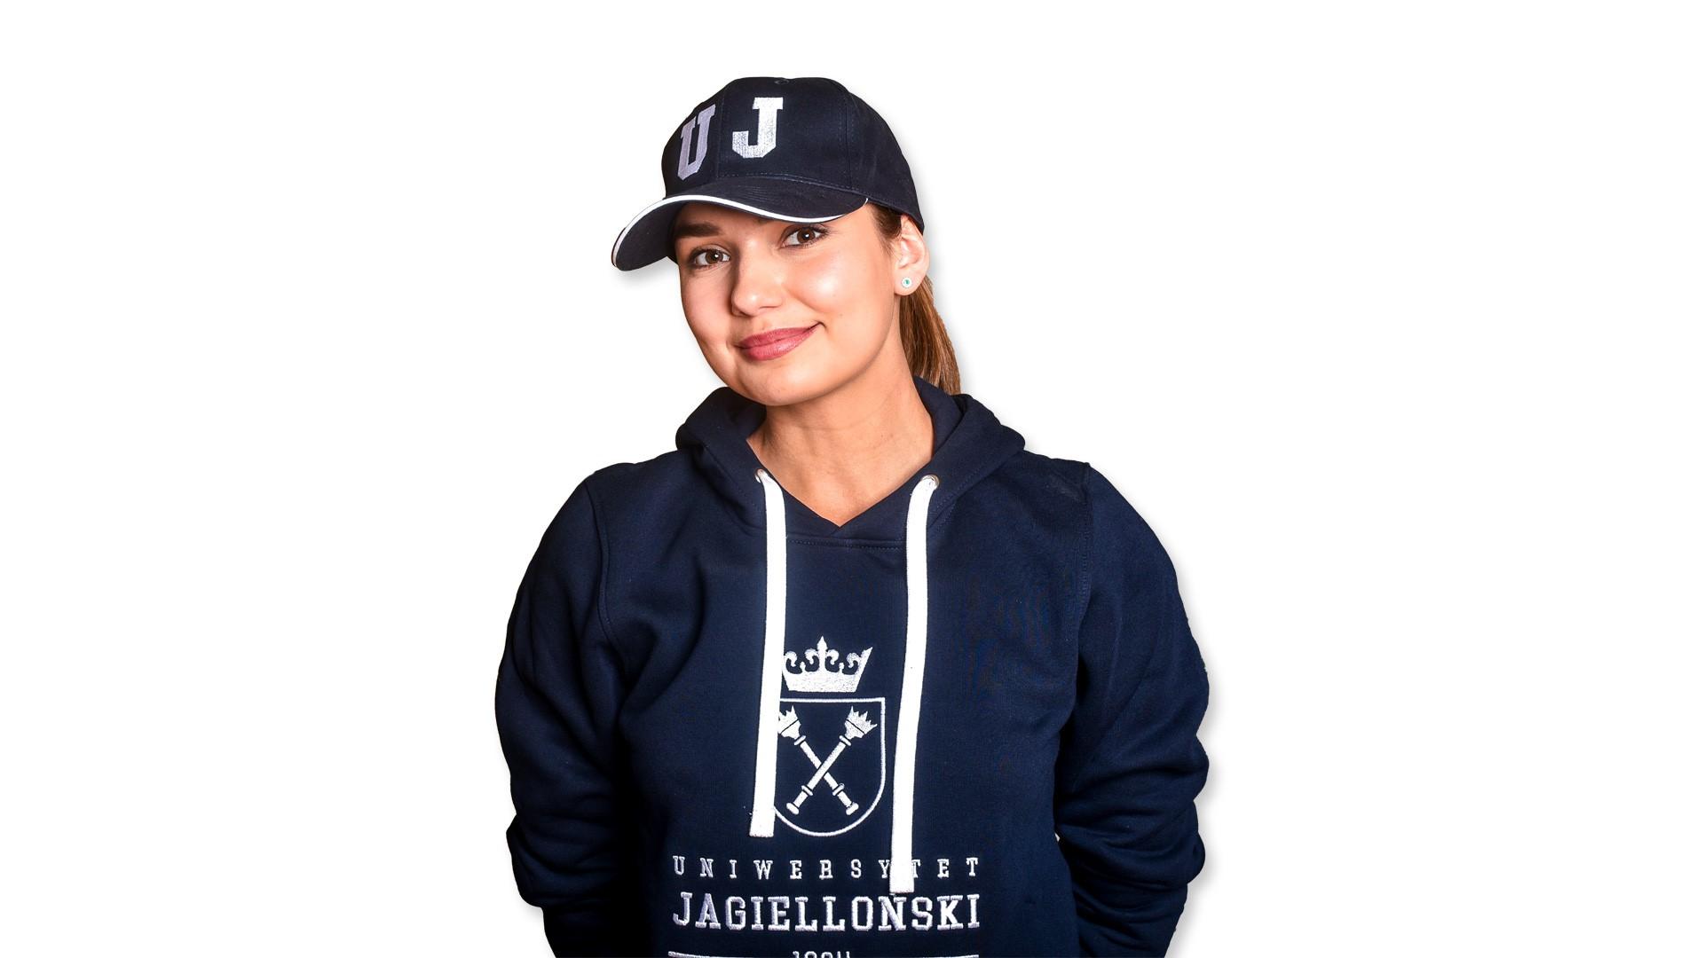 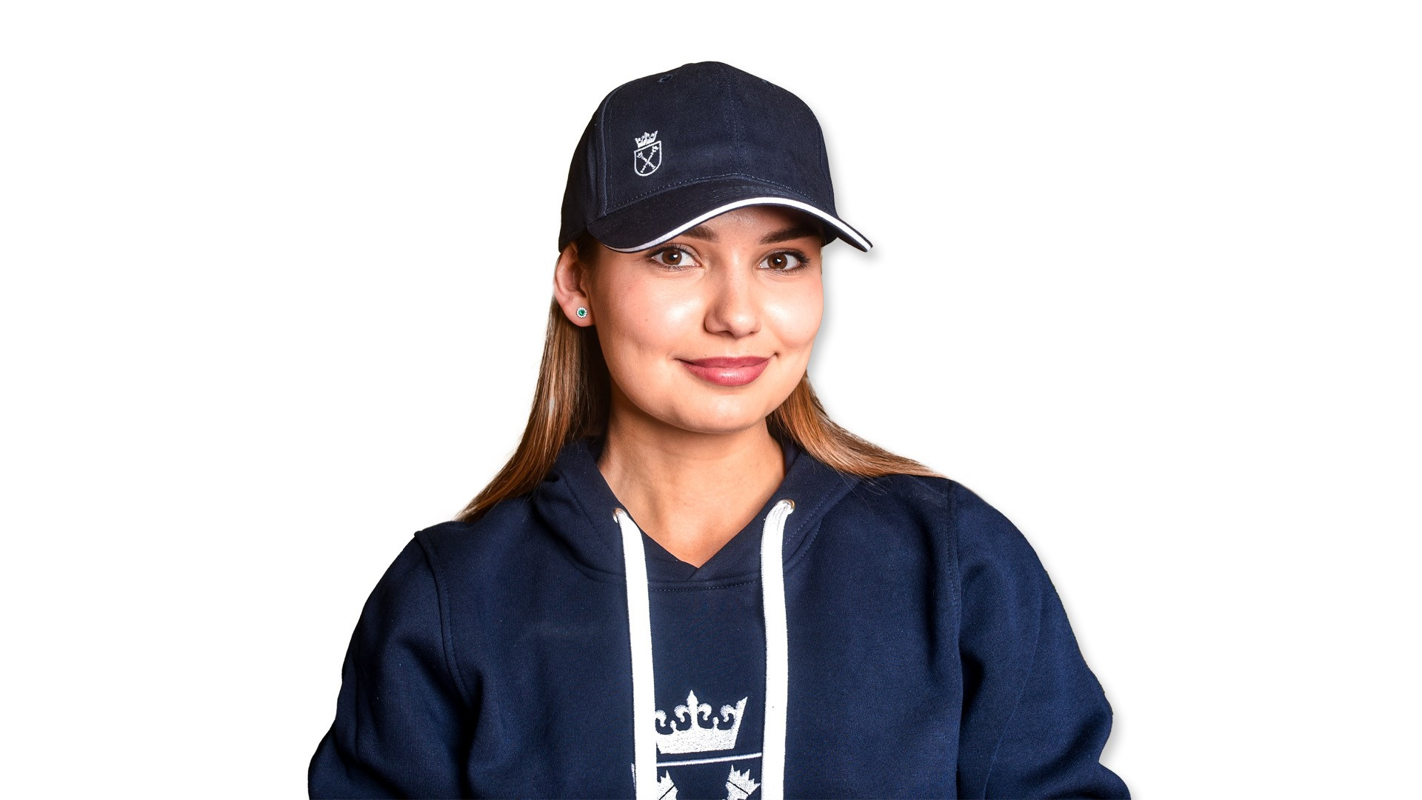 | 28.00 zł
37 | Logo Czapka zimowa Pom Pom | haft/wszywka | oficjalne logo UJ/ herb UJ | Dowolny kolor dostępny z katalogu | 10006250 | Czapka zimowa z pomponem. Materiał: 100% włókno akrylowe Soft-Spun. Gruba dzianina z wzorem warkoczowym, 4 kolory splotu. Czapka posiada wywijany brzeg do dekoracji oraz luksusową taśmę termiczną zapewniającą dodatkowe ciepło. Wymiary logo UJ do uzgodnienia z wykonawcą. Zapakowana pojedynczo w foliowy woreczek. Minimalna ilość zamówienia 5 szt. | 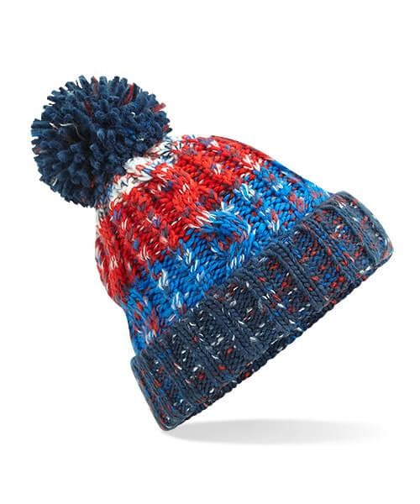 | 29.00 zł
38 | Logo Czapka zimowa Snowstar | haft/wszywka | oficjalne logo UJ/ herb UJ | Dowolny kolor dostępny z katalogu | 10006251 | Dwuwarstowa czapka z pomponem. Materiał: 100% bawełna organiczna. Pomopon w tym samym kolorze. Posiada prążkowane ściagacze oraz podwinięcie lub odwinięcie brzegu, które umożliwia zmianę stylu. Wymiary logo UJ do uzgodnienia z wykonawcą. Zapakowana pojedynczo w foliowy woreczek. Minimalna ilość zamówienia 5 szt. | 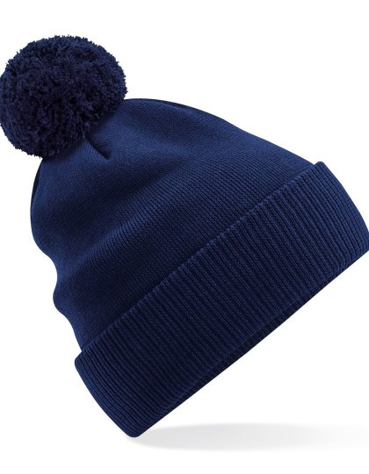 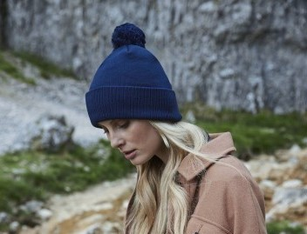 | 30.00 zł
39 | Logo Czapka z naszywką | haft | oficjalne logo UJ/ herb UJ | Dowolny kolor dostępny z katalogu | 10006252 | Zawiera 100% recyklingowanego poliestru, certyfikowanego przez GRS, wydanego przez Control Union CU811033, prążkowana, dwuwarstwowa dzianina, specjalnie skonstruowana dla maksymalnego komfortu, dekoracyjna naszywka w tym samym kolorze z bawełny diagonalnej, szeroka zakładka umożliwiająca optymalne zdobienie (haft), odczepiana metka. Wymiary logo UJ do uzgodnienia z wykonawcą. Zapakowana pojedynczo w foliowy woreczek. Minimalna ilość zamówienia 5 szt. | 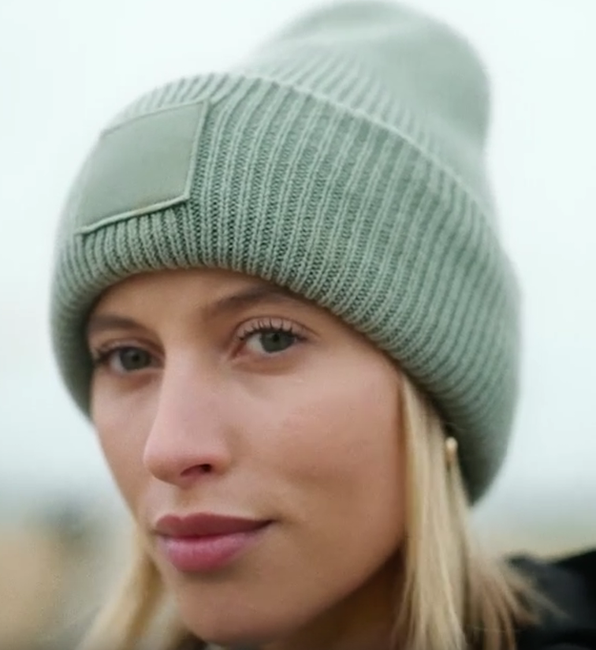 | 25.00 zł
40 | Logo Czapka herbiki | haft | oficjalne logo UJ/ herb UJ | granatowo-bordowy/granatowo-szary | 10006253 | Dzianina: gramatura min. 400 g/m2, skład: 50% bawełna, 50% akryl, splot: żakardowy, Kraj produkcji: Polska, krój czapki prosty, wykończony na górze krzyżowym przeszyciem, czapka posiada pompon, otok czapki wykonany w kontrastowym kolorze wskazanym przez Zamawiającego, szerokość czapki 23,5 cm, długość całkowita czapki bez podwinięcia 29,5 cm, od środka wszyta metka ze składem, przepisem prania oraz logo Zamawiającego, logo UJ wplecione w materiał z którego jest uszyta czapka lub w drugim wariancie dodatkowa naszywka na w środku. Pakowana jednostkowo w foliowe opakowanie. Minimalna ilość zamółwienia 5szt. | 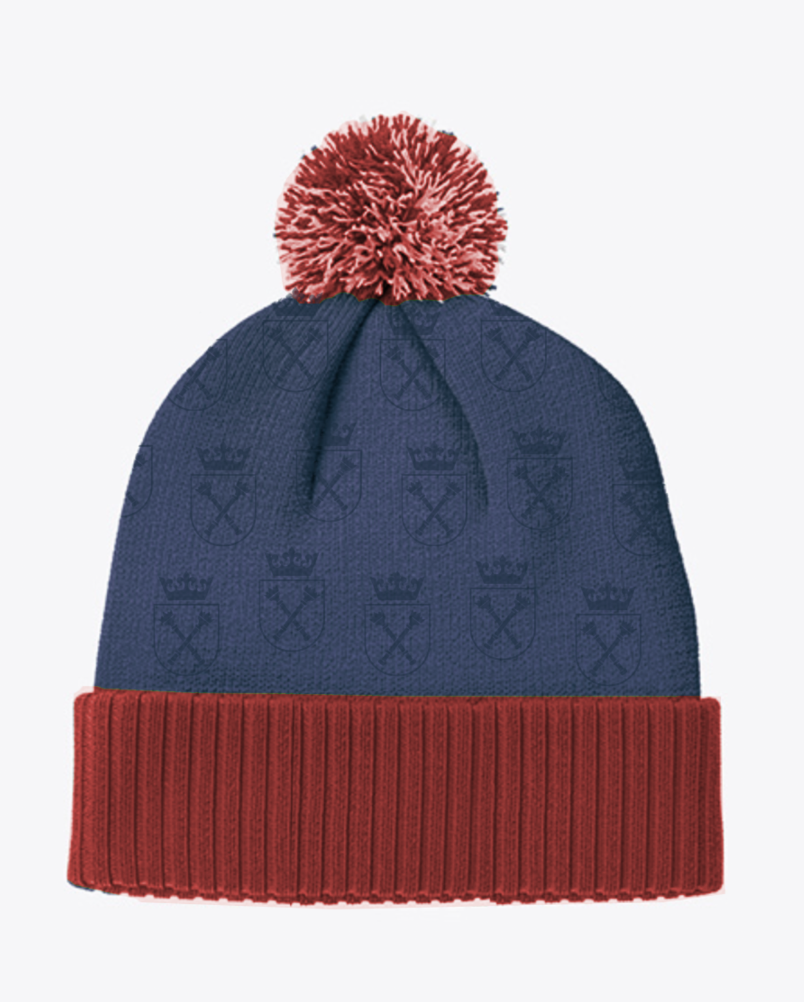 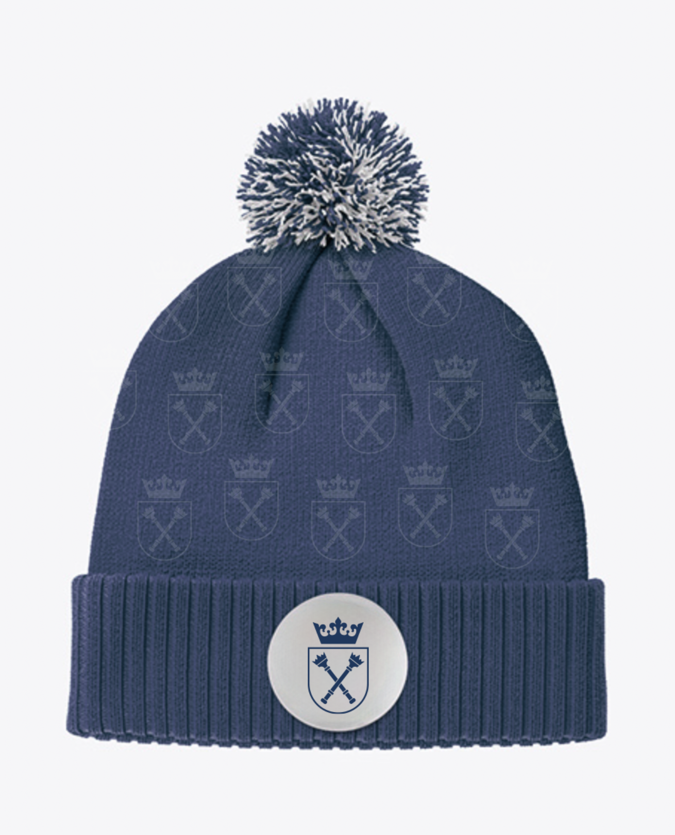 | 67.00 zł
41 | Logo Rękawiczki Classic | haft/wszywka | oficjalne logo UJ/ herb UJ | Dowolny kolor dostępny z katalogu | 10006254 | 100% poliakryl, pełna podszewka Thinsulate™ dla lepszego utrzymania ciepła, metka TearAway, styl unisex. Rozmiar: S/M, L/XL. Wymiary logo UJ do uzgodnienia z wykonawcą. Zapakowane pojedynczo w foliowy woreczek z naklejką z rozmiarem. Minimalna ilość zamówienia 5 szt. | 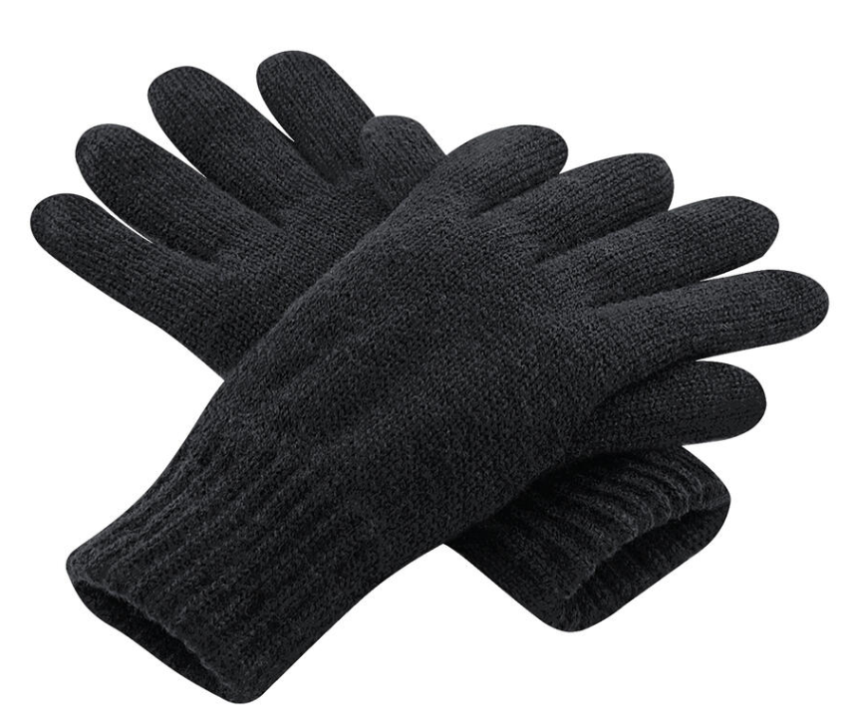 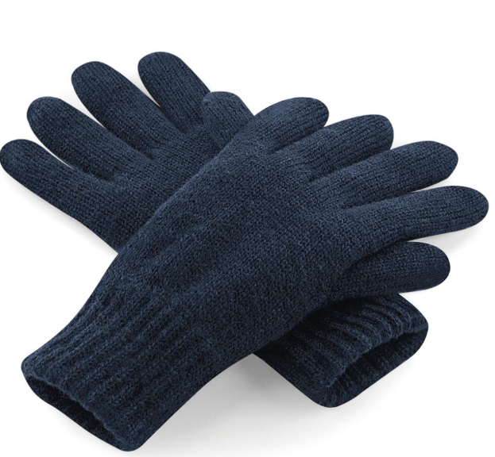 | 26.00 zł
42 | Logo Rękawiczki zimowe | haft/wszywka | oficjalne logo UJ/ herb UJ | Dowolny kolor dostępny z katalogu | 10006255 | Rękawiczki zimowe, posiadają 3 specjalne, dopasowane kolorystycznie końcówki umożliwiające obsługę ekranów dotykowych (kciuk, palec wskazujący oraz środkowy). Materiał: poliester RPET. Rozmiar uniwersalny, wymiary: 20 x 11,5 cm. Wymiary logo UJ do uzgodnienia z wykonawcą. Zapakowane pojedynczo w foliowy woreczek. Minimalna ilość zamówienia 5 szt. | 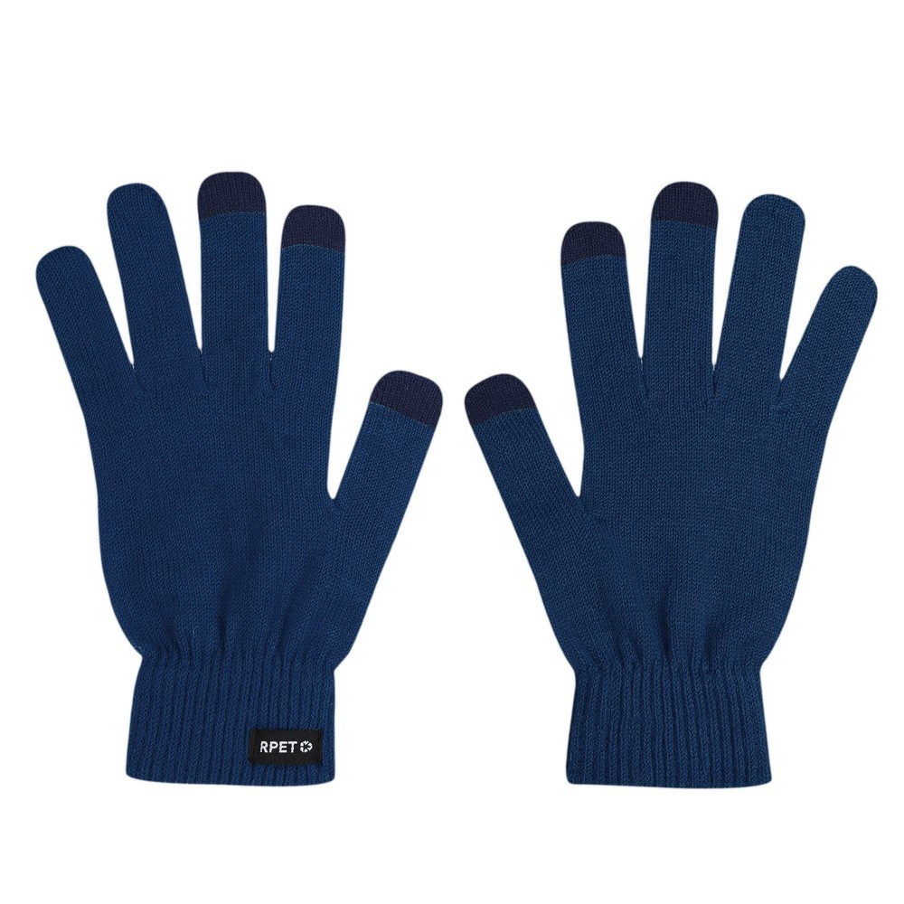 | 14.00 zł
43 | Logo Mucha jedwabna | tkane logo | oficjalne logo UJ/ herb UJ | granatowy | 10006256 | Mucha w kolorze granatowym. Wykonana ze 100% jedwabiu. Gotowa do założenia. Muszka jest zawiązana z wszytą w pasek taśmą umożliwiającą założenie i zdjęcie muszki bez konieczności jej wiązania. Wymiary: szer. 11 cm, wys. 5,5 cm. Pasek muchy: regulacja paska(obwód): od 36 cm do 50 cm. Wszywka ze składem materiałowym. Zapinka: stal galwanizowana. Produkt zadrukowany grafiką przekazaną Wykonawcy. Pakowana jednostkowo w kartonowe, fakturowane pudełko w kolorze granatowym, z okienkiem i logotypem UJ w kolorze złotym, wymiary pudełka: 11x11,5x4cm - wykonanie według projektu Zamawiającego. Minimalna ilość zamówienia 5 szt. | 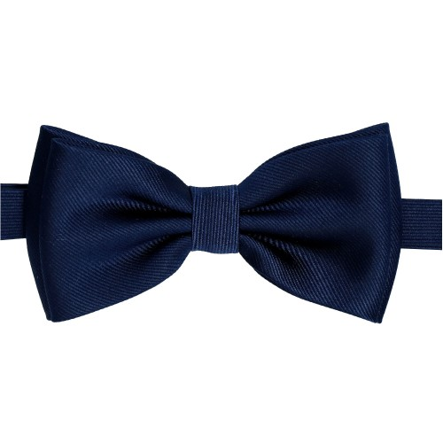 | 120.00 zł
44 | Logo Apaszka jedwabna | nadruk | oficjalne logo UJ/ herb UJ | granatowy | 10005098 | Apaszka wykonane w 100% z jedwabiu, rozmiar 60x60 cm, w kształcie kwadratu, podwinięta dookoła na szerokości 3-5 mm i przeszyta nicią w kolorze ustalonym z Zamawiającym pasującym do projektu apaszki, apaszka posiada metkę ze składem materiału, cały produkt zadrukowany grafiką przekazaną Wykonawcy. Produkt pakowany indywidualnie w kartonowe, fakturowane pudełko w kolorze garanatowym, z okienkiem i logotypem UJ w kolorze złotym, wymiary pudełka: 11x11,5x4cm - wykonanie według projektu Zamawiającego. Minimalna ilość zamówienia 5 szt. |   | 120.00 zł
45 | Logo Krawat | tkane logo | oficjalne logo UJ/ herb UJ | granatowy | 10005099 | Krawat, 100% jedwab, szerokość krawata w najszerszym miejscu - 75 mm, krawat posiada metkę ze składem materiału, cały produkt zadrukowany grafiką przekazaną Wykonawcy, produkt pakowany w jednostkowe kartonowe, fakturowane pudełko w kolorze garanatowym, z okienkiem i logotypem UJ w kolorze złotym, wymiary pudełka: 11x11,5x4cm - wykonanie według projektu Zamawiający. Minimalna ilość zamówienia 5 szt. |   | 120.00 zł
46 | Logo Skarpetki wzory- dod.znak. | haft/dzierganie | oficjalne logo UJ/ herb UJ | Dowolny kolor dostępny z katalogu | 10005077 | Skarpety, skład: 80 % bawełna czesana, 15 % poliamid, 5 % elastan, ściągacz u góry skarpety, wzmocienia na palcach i piętach, projekt wykonawcy zrealizowany zgodnie z sugestią zamawiającego co do wyboru kolorów. Rozmiary: 36-39, 40-43, 44-46. Kartonik z logo UJ na każdej parze skarpet, wymiary logo UJ oraz znakowania na kartoniku do uzgodnienia z wykonawcą. Minimalna ilość zamówienia to 5 szt. z rozmiaru. |  | 19.00 zł
47 | Logo Skarpetki UJ- dod.znak. | haft/dzierganie | oficjalne logo UJ/ herb UJ+ znakowanie jednostki/ grafika ptzekazana wykonawcy | Dowolny kolor dostępny z katalogu | 10005078 | Skład: bawełna czesana 80%, poliamid 15%,elastan 3%, inne włókna 2%, ściągacz u góry, wzmocienia na palcach i piętach, projekt wykonawcy zrealizowany zgodnie z sugestią zamawiającego co do wyboru kolorów. Rozmiary: 36-39, 40-43, 44-46. Kartonik z logo UJ na każdej parze skarpet, wymiary logo UJ oraz znakowania na kartoniku do uzgodnienia z wykonawcą. Minimalna ilość zamówienia to 10 szt. z rozmiaru. |  | 25.00 zł
48 | Logo Skarpetki sportowe | haft/dzierganie | oficjalne logo UJ/ herb UJ | Dowolny kolor dostępny z katalogu | 10006257 | Skarpety sportowe, wzmocnione i profilowane na piętach i palcach. Materiał: wysokogatunkowa przędza czesana - 80% bawełny, 17% poliamidu, 3% elastanu. Rozmiary: 41/46, 35/40. Znakowania do uzgodnienia z wykonawcą. Rozmiary: 36-39, 40-43, 44-46. Kartonik z logo UJ na każdej parze skarpet, wymiary logo UJ oraz znakowania na kartoniku do uzgodnienia z wykonawcą. Minimalna ilość zamówienia to 5 szt. z rozmiaru. |  | 26.00 zł
49 | Logo Skarpetki sportowe-dod.zank | haft/dzierganie | oficjalne logo UJ/ herb UJ+ znakowanie jednostki/ grafika ptzekazana wykonawcy | Dowolny kolor dostępny z katalogu | 10006258 | Skarpety sportowe, wzmocnione i profilowane na piętach i palcach. Materiał: wysokogatunkowa przędza czesana - 80% bawełny, 17% poliamidu, 3% elastanu. Rozmiary: 41/46, 35/40. Znakowania do uzgodnienia z wykonawcą. Rozmiary: 36-39, 40-43, 44-46. Kartonik z logo UJ na każdej parze skarpet, wymiary logo UJ oraz znakowania na kartoniku do uzgodnienia z wykonawcą. Minimalna ilość zamówienia to 10 szt. z rozmiaru. |   | 28.00 zł

